Folha1
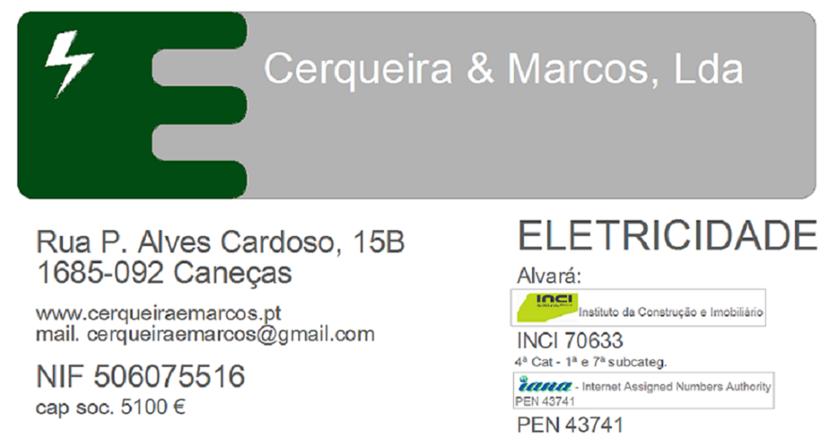

 | Obras de eletricidade e comunicações: Cerqueira e Marcos, Lda

2002 | - | Alliance Unichem - Escritórios Centrais - Matinha

2003 | - | Cervag - Stand e Oficinas - Carnaxide
 | - | Moradia de Habitação na Biscaia - cascais

2004 | - | Alliance Unichem - Castelo Branco
 | - | Alliance Unichem - Almancil
 |  | Moradia de Habitação na Quinta Patino - Cascais

2005 | - | A2P - Escritórios em Alvalade - Lisboa
 | - | Casa de Saúde e Repouso Solar de Caneças
 | - | Moradia de Habitação Quinta do Sino - Cascais

2006 | - | Alliance Unichem - Sustituição de Quadros Gerais - Matinha
 | - | Loja Mary Kay - Alvalade - Lisboa

2007 | - | TPF - Planege - Piso 8 - Lisboa
 |  | DGITA - Centro processamento de dados - Lisboa

2008 | - | Moradia de Habitação no Alcolombal - Sintra
 | - | Alliance Unichem - Almancil Substituição de Quadro Geral e Linha de aviamento

2009 | - | Alliance Unichem - Ampliação de armazém e Datacenter
 | - | Escola Náutica Infante D. Henrique

2010 | - | Sushi Colombo - Lisboa
 | - | Sushi Chiado - Lisboa

2011 | - | Proconfar - S.Miguel - Açores
 | - | Colunas Montantes em prédio s em Lisboa

2012 | - | F.P.FutebolTrabalhos complementares Instalação elétrica
 | - | Alliance Healthcare - Lisboa

2013 | - | Alloga - Iluminação de corredores armazém
 | - | Recepção / Bar - Castelo dos Mouros - Sintra
 | - | Loja " A Merenda" - Colombo - Lisboa

2014 | - | Champanharía do Cais - Lisboa
 | - | Alloga - Sala de Reacondicionamento
 | - | Restaurante Este Oeste

2015 | - | Alliance Healthcare - Lisboa
 | - | Restaurante Este Oeste
 | - | TPF - Piso 4 Com CM-Box

